Sheet1
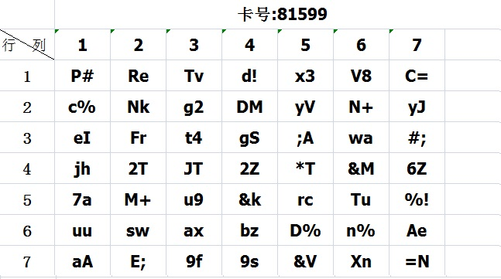
密码卡 |  |  |  |  |  | 卡号：81599
 | 1 | 2 | 3 | 4 | 5 | 6 | 7
1 | P# | Re | Tv | d! | x3 | V8 | C=
2 | c% | Nk | g2 | DM | yV | N+ | yJ
3 | eI | Fr | t4 | gs | ;A | wa | #;
4 | jh | 2T | JT | 2z | *T | &M | 6z
5 | 7a | M+ | u9 | &k | rc | Tu | %!
6 | uu | sw | ax | bz | D% | n% | Ae
7 | aA | E; | 9f | 9s | &V | Xn | =N

